الغلاف الاخضر
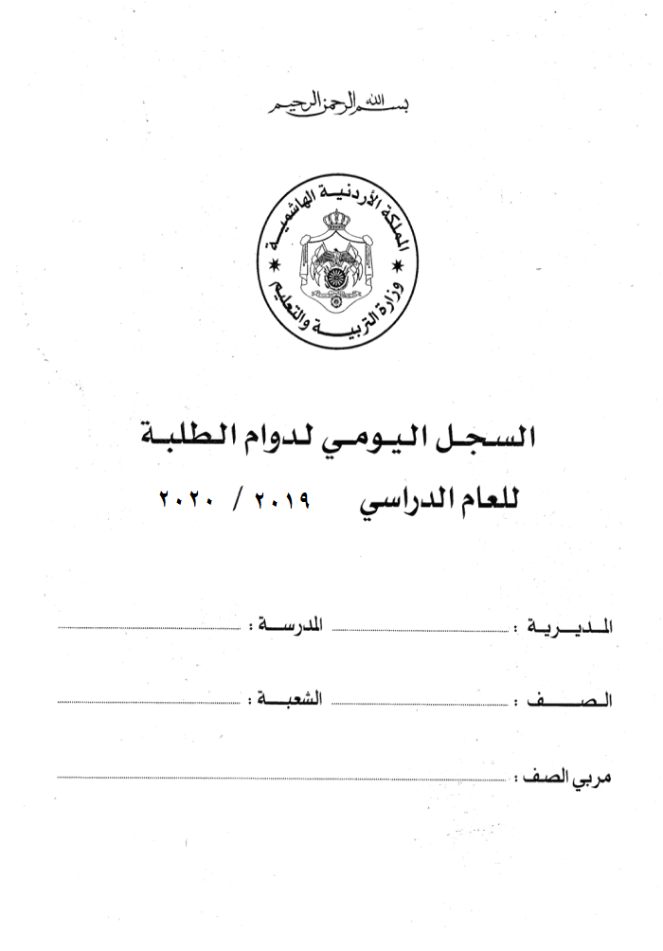

2022 / 2023

